信息提醒
详细功能设计 |  |  | 设计说明书 | 创建日期 | 2022-03-29 | 创建者 | 李可可
项目 |  | 矽佳EMS |  | 修改日期 | 2022-03-29 | 修改者 | 李可可
模块 |  | 作业管理 |  | Ver. | 1.0
功能 |  | 操作平台 | 0
功能说明： |  |  |  |  |  |  |  | 1. 画面概况

【目录】 |  |  |  |  |  |  |  |  | 信息提醒
 | 信息提醒

 | 1.画面概况 |  |  |  |  |  |  | 2.画面项目概述
 | 2.画面项目概述
 | 3.画面处理概述
 | 3.1处理流程
 | 3.2处理说明

 |  |  |  |  |  |  |  |  | 信息提醒：EMS首页展示：分7个模块

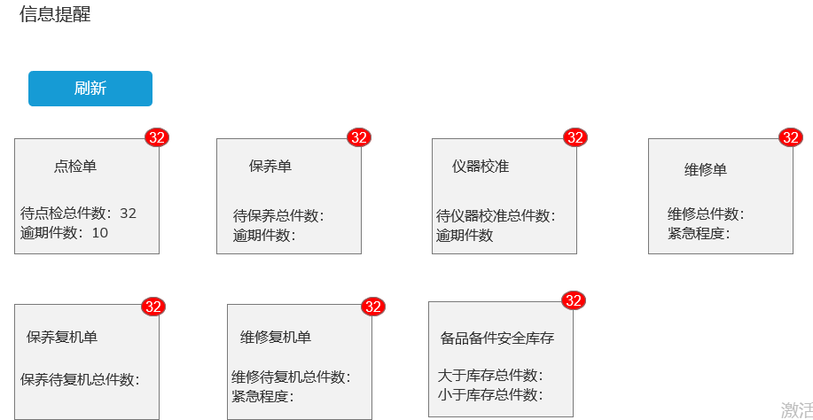
 |  |  |  |  |  |  |  |  |  | 右上角显示所有待处理总件数，去掉已结案/已完成
 |  |  |  |  |  |  |  |  |  | 框里对应细分展示件数

 |  |  |  |  |  |  |  |  |  | 定时刷新：5分钟
 |  |  |  |  |  |  |  |  |  | 刷新按钮：实时刷新当前页面

 |  |  |  |  |  |  |  |  |  | 点检单：取值：
 |  |  |  |  |  |  |  |  |  | 1.待点检单总件数：取单据状态：未养护
 |  |  |  |  |  |  |  |  |  | 2.逾期件数：取 保养点检维护：是否延期中：延期 字眼，

 |  |  |  |  |  |  |  |  |  | 保养单,取值：
 |  |  |  |  |  |  |  |  |  | 1.待保养单总件数：取单据状态 未养护
 |  |  |  |  |  |  |  |  |  | 2.逾期件数：取 保养点检维护：是否延期中：延期 字眼

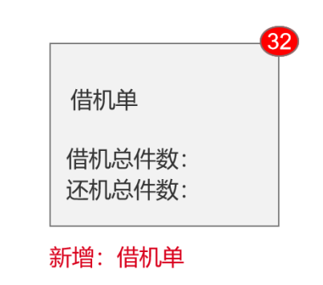
 |  |  |  |  |  |  |  |  |  | 仪器校准,取值：
 |  |  |  |  |  |  |  |  |  | 1.待仪器校准总件数：取单据状态未养护
 |  |  |  |  |  |  |  |  |  | 2.逾期件数：取 保养点检维护：是否延期中：延期 字眼

 |  |  |  |  |  |  |  |  |  | 维修单,取值：
 |  |  |  |  |  |  |  |  |  | 1.维修总件数：取报修维修管理 单据状态为：维修中
 |  |  |  |  |  |  |  |  |  | 2紧急程度：取值紧急/加急单据

 |  |  |  |  |  |  |  |  |  | 保养复机单 取值：
 |  |  |  |  |  |  |  |  |  | 1.待保养复机总件数：取保养待复机 单据状态为：复机中

 |  |  |  |  |  |  |  |  |  | 维修复机单：
 |  |  |  |  |  |  |  |  |  | 1.待维修复机总件数：取维修待复机 单据状态为：复机中
 |  |  |  |  |  |  |  |  |  | 2紧急程度：取值紧急/加急单据

 |  |  |  |  |  |  |  |  |  | 备品备件单
 |  |  |  |  |  |  |  |  |  | 取备品备件库存 数量-设备档案>备品部件档案》库存上限（下限）
 |  |  |  |  |  |  |  |  |  | 若：大于库存上限则即为一条提醒记录
 |  |  |  |  |  |  |  |  |  | 若：小于库存下限则即为一条提醒记录

 |  |  |  |  |  |  |  |  |  | 借机单
 |  |  |  |  |  |  |  |  |  | 1.借机总件数：取借机单借机状态为：开始借机、已借机
 |  |  |  |  |  |  |  |  |  | 2.还机总件数：取机机单借机状态为：开始归还

借机管理
详细功能设计 |  |  | 设计说明书 | 创建日期 | 2022-03-29 | 创建者 | 李可可
项目 |  | 矽佳EMS |  | 修改日期 | 2022-03-29 | 修改者 | 李可可
模块 |  | 作业管理 |  | Ver. | 1.0
功能 |  | 操作平台 | 0
功能说明： |  |  |  |  |  |  |  | 1. 画面概况

【目录】 |  |  |  |  |  |  |  |  | 借机管理
 | 借机管理

 | 1.画面概况 |  |  |  |  |  |  | 2.画面项目概述
 | 2.画面项目概述
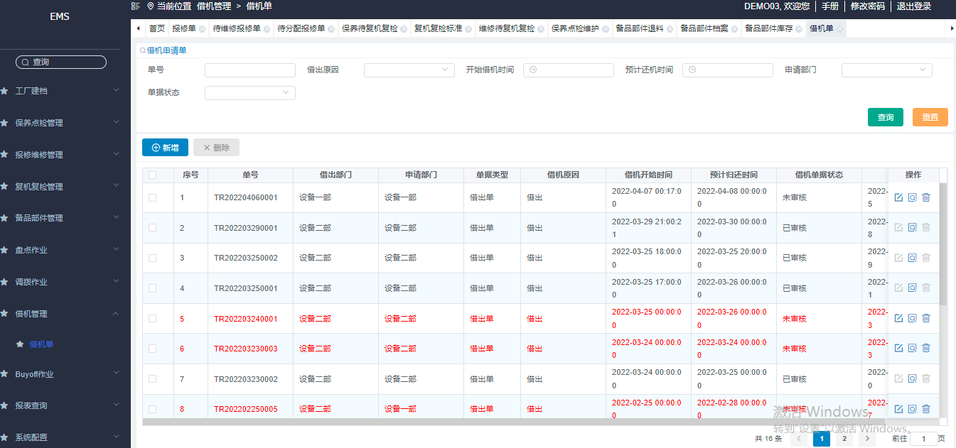
 |  |  |  |  |  |  |  |  |  | 页面展示新增3个功能按钮：

 |  |  |  |  |  |  |  |  | 1 | 借机确认
 |  |  |  |  |  |  |  |  |  | 发起归还
 |  |  |  |  |  |  |  |  |  | 归还确认
借机确认
发起归还
归还确认
删除按钮移至最后
 |  |  |  |  |  |  |  |  | 2

 |  |  |  |  |  |  |  |  | 3 | 签核时间大于借机时间单据此行字体变红，操作置灰（不可操作））

 |  |  |  |  |  |  |  |  | 4 | 删除按钮移至归还确认后

 |  |  |  |  |  |  |  |  | 5 | 新增 ：修改成：发起借机

 |  |  |  |  |  |  |  |  | 6 | 借机单据状态：为已审核才可点击：借机确认/发起归还/归还确认 按钮

 |  |  |  |  |  |  |  |  | 7 | 页面新增：新增一栏：借机状态

 |  |  |  |  |  |  |  |  |  | 点击借机确认/发起归还/归还确认按钮 跳转此页面
 |  |  |  |  |  |  |  |  |  | 新增3个时间字段：点击相应按钮进入，保存时默认带出当下时间，不可输入
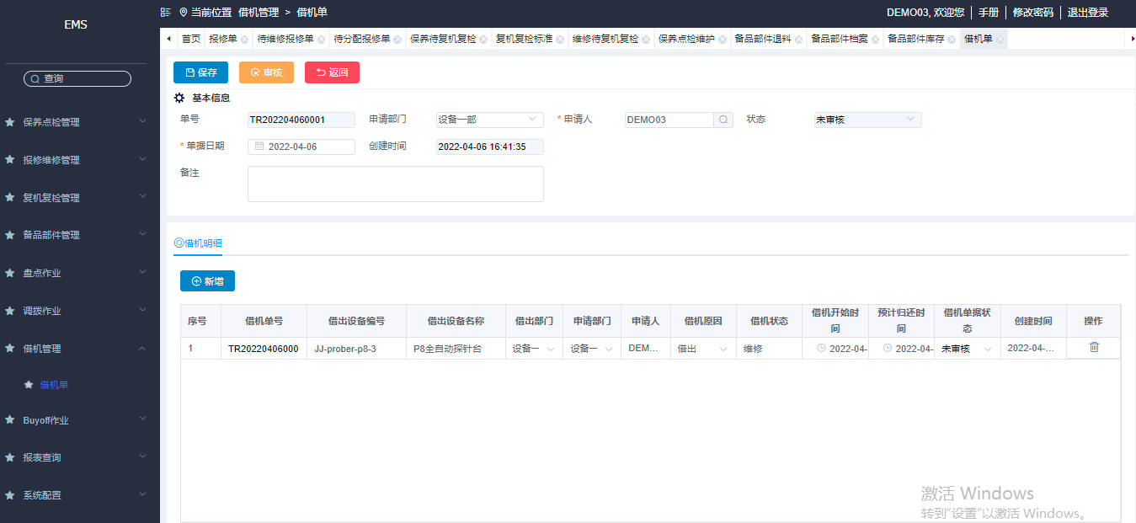
 |  |  |  |  |  |  |  |  |  | 字段展示修改
 |  |  |  |  |  |  |  |  |  | 1.创建时间：修改为：开单时间
 |  |  |  |  |  |  |  |  |  | 2. 借机开始时间：修改为：预计借机时间

借机确认时间
 |  |  |  |  |  |  |  |  |  | 表格在预计归还后加：实际借机时间/实际归还时间
按保存按钮时带出当下时间，不可输入
发起归还时间
 |  |  |  |  |  |  |  |  |  | ps：审核按钮去掉，审核走审核流流程
归还确认时间
 |  |  |  |  |  |  |  |  |  | 功能按钮
 |  |  |  |  |  |  |  |  |  | 点击 发起借机：预计借机时间/ 和预计归还时间 可选
 |  |  |  |  |  |  |  |  |  | 点击：借机确认：实际借机时间 可选
 |  |  |  |  |  |  |  |  |  | （预计借机时间/预计归还时间 可修改）
 |  |  |  |  |  |  |  |  |  | 发起归还：实际归还时间可选
 |  |  |  |  |  |  |  |  |  | 归还确认：实际归还时间可修改

 |  |  |  |  |  |  |  |  |  | 其余时间不在以上规则内，不可修改
 |  |  |  |  |  |  |  |  |  | （时间秀：时分秒）

 |  |  |  |  |  |  |  |  |  | 借机原因：
 |  |  |  |  |  |  |  |  |  | 支持输入，取消下拉框，

 |  |  |  |  |  |  |  |  |  | 借机状态：新增至借机页面展示
 |  |  |  |  |  |  |  |  |  | 发起借机：开始借机
 |  |  |  |  |  |  |  |  |  | 借机确认：已借机
 |  |  |  |  |  |  |  |  |  | 发起归还：开始还机
 |  |  |  |  |  |  |  |  |  | 归还确认：已归还

条件性保养 (新)
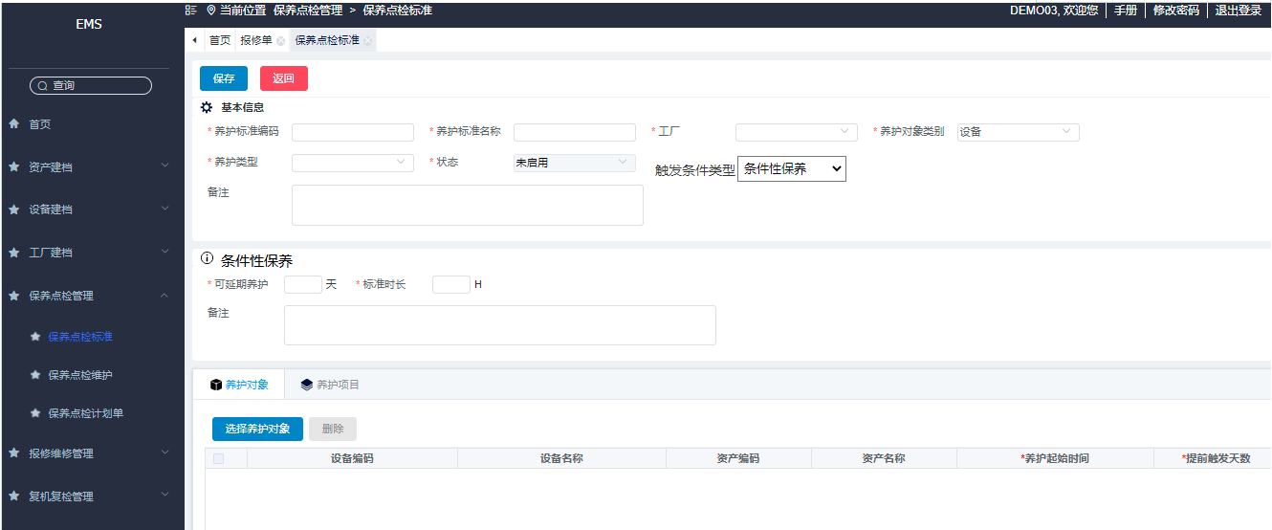
详细功能设计 |  |  |  |  | 设计说明书 | 创建日期 | 2022-03-29 | 创建者 | 李可可
项目 |  |  |  | 矽佳EMS |  | 修改日期 | 2022-03-29 | 修改者 | 李可可
模块 |  |  |  | 作业管理 |  | Ver. | 1.0
功能 |  |  |  | 操作平台 | 0
功能说明： |  |  |  |  |  |  |  |  |  | 1. 画面概况

【目录】 |  |  |  |  |  |  |  |  |  |  | 条件性保养
 |  | 条件性保养

 |  | 1.画面概况 |  |  |  |  |  |  |  | 2.画面项目概述
 |  | 2.画面项目概述
 |  | 3.画面处理概述
 |  | 3.1处理流程 |  |  |  |  |  |  |  |  | 原定期触发条件：字眼 改为：周期性保养？？
 |  | 3.2处理说明 |  |  |  |  |  |  |  |  | 新增单位：时

 |  |  |  |  |  |  |  |  |  |  |  | 条件性保养：如果达到标准值生产单据,
 |  |  |  |  |  |  |  |  |  |  |  | tooling 和设备：使用次数表格新增一列：已使用次数 取值：EAP
 |  |  |  |  |  |  |  |  |  |  |  | tooling 和设备：使用时间表格新增一列：实际使用时间 取值：EAP

 | 设备类别
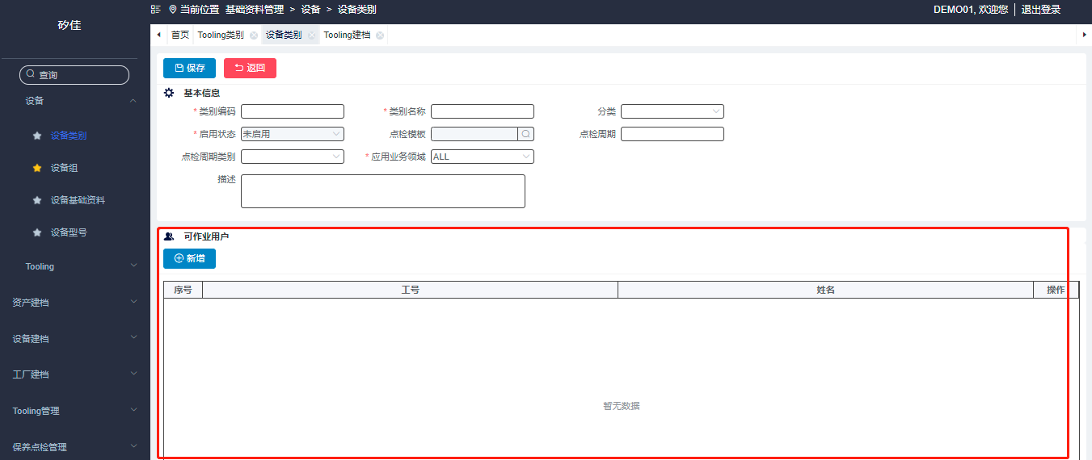

 |  |  |  |  |  |  |  |  |  |  |  | 设备类别：新增页签，加上：控制参数设置

 |  |  |  |  |  |  |  |  |  |  |  | 内容如下表：
 |  |  |  |  |  |  |  |  |  |  |  | 1. 保养：保留
 |  |  |  |  |  |  |  |  |  |  |  | 2.清洗周期/使用寿命 不要

 |  |  |  |  |  |  |  |  |  |  |  | 其他不变

 |  |  |  |  |  |  |  |  |  |  |  | 画面来自tooling 类别 控制参数设置

 |  |  | 设备基础资料

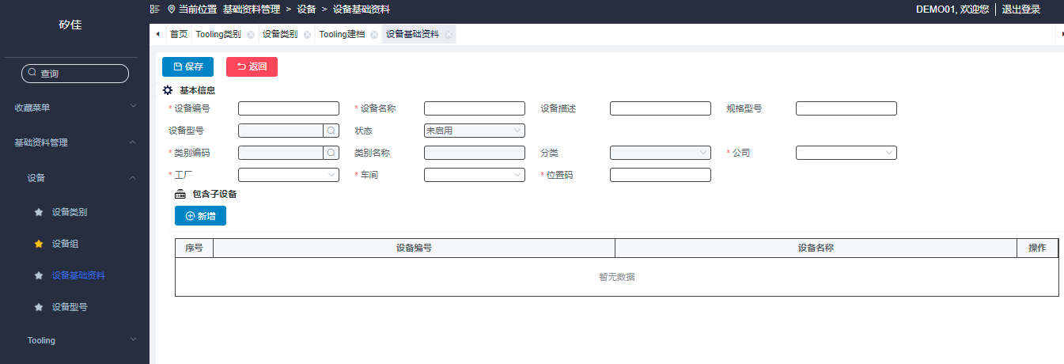
 |  |  |  |  |  |  |  |  |  |  |  | 设备基础资料

 |  |  |  |  |  |  |  |  |  |  |  | 新增type页：控制参数设置

 |  |  |  |  |  |  |  |  |  |  |  | 参照tooling建档中寿命控制参数，如下图

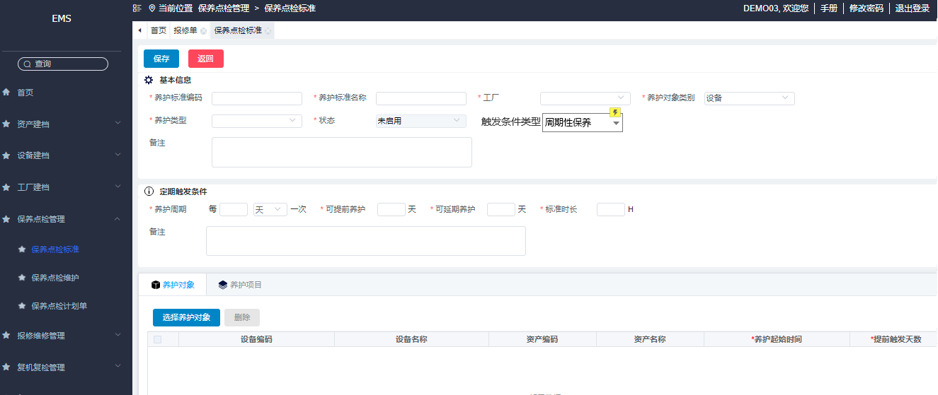

 |  |  |  |  |  |  |  |  |  |  |  | 1.保养点检标准
 |  |  |  |  |  |  |  |  |  |  |  | 数据字典新增：触发条件类型:枚举项目：周期性保养/控制参数设置
 |  |  |  |  |  |  |  |  |  |  |  | 页面展示：新增字段：触发条件类型，下拉选框：周期性保养/控制参数设置

 |  |  |  |  |  |  |  |  |  |  |  | 定期触发条件:修改为周期性保养 ？？

 |  |  |  |  |  |  |  |  |  |  |  | 选周期性保养时，当前页面展示保持不动
 |  |  |  |  |  |  |  |  |  |  |  | 选控制参数设置时：页面展示：
 |  |  |  |  |  |  |  |  |  |  |  | 1. 养护周期 不展示
 |  |  |  |  |  |  |  |  |  |  |  | 2. 可提前养护 不展示
 |  |  |  |  |  |  |  |  |  |  |  | 3.提前触发天数：默认给0不可修改

 |  |  |  |  |  |  |  |  |  |  |  | 其他保留

Sheet2
逻辑参考云天

提醒功能点单据 | 触发时机 | 目前存在功能 | 补功能
点检单 | 创建 | 创建 |  | 建单后>工程师未响应>Mail to上级
保养单 | 创建/超期 | 创建 | 1.增加超期服务 2.增加超期邮件提醒 （判断：保养单中 是否过期）
仪器校准 | 创建/超期 | 创建 | 1.增加超期服务 2.增加超期邮件提醒 （判断：保养单中 是否过期）
维修单 | 创建 | 创建
保养待复机单 | 创建
维修待复机单 | 创建
备品备件安全库存 | 定时触发 |  |  | 指定时间：天/次
借机单 | 待签核 | / | 待签核
 | 还机提醒 | /

 | 创建
 | 超期
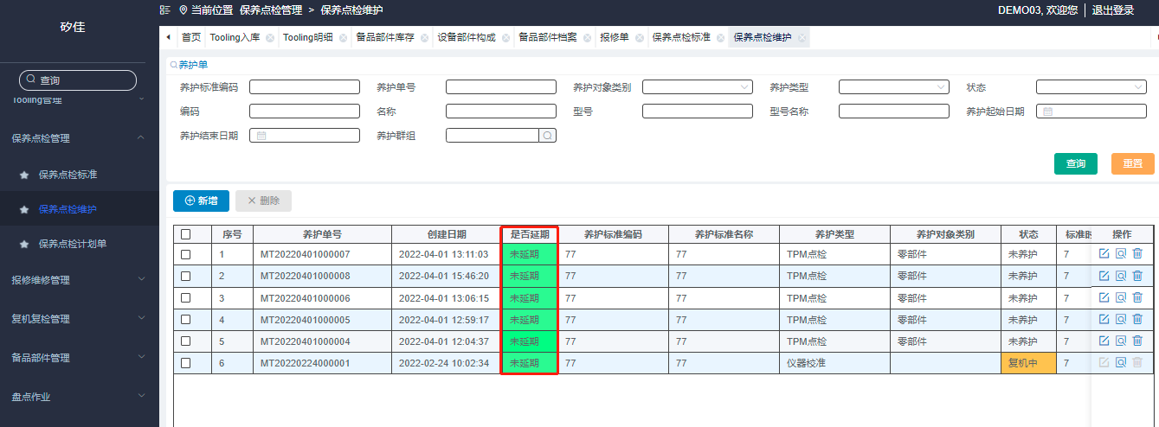

 |  |  |  |  | 实际借机时间 | 实际归还时间

备品备件优化字段
详细功能设计 |  |  | 设计说明书 | 创建日期 | 2022-03-29 | 创建者 | 李可可
项目 |  | 矽佳EMS |  | 修改日期 | 2022-03-29 | 修改者 | 李可可
模块 |  | 作业管理 |  | Ver. | 1.0
功能 |  | 操作平台 | 0
功能说明： |  |  |  |  |  |  |  | 1. 画面概况

【目录】 |  |  |  |  |  |  |  |  | 备品备件优化
 | 备品备件优化

 | 1.画面概况 |  |  |  |  |  |  | 2.画面项目概述
 | 2.画面项目概述

 |  |  |  |  |  |  |  |  |  | 新增：品牌字段

 |  |  |  |  |  |  |  |  |  | 在基础材料管理>>tooling 基本资料 页面新增:品牌字段（非必填）

品牌：

